상품제안서
실버라이프 보건소전용 두뇌건강 칠교놀이 노인용 치매예방세트 | 상품코드: F28569

 |  |  |  |  |  |  | 02-412-0044 | www.easy1.co.kr
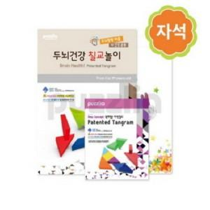

【상세/제작정보】

【인쇄/포장옵션】 | / 포장불가능

【공급단가】 | 수량 | 25~ | 50~ | 100~ | 300~ | 500~
*VAT별도 | 단가 | 24,600원 | 24,190원 | 23,570원 | 23,160원 | 22,550원

【상품 URL】 | https://dev.easy1.co.kr:443/src/goods_detail.php?gdno=28569

